Plan1
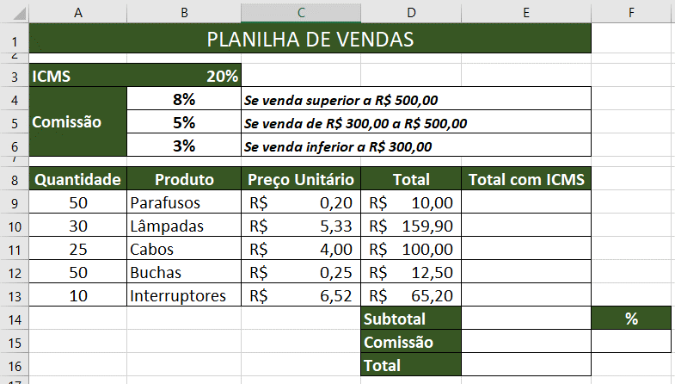
PLANILHA DE VENDAS

ICMS | 20%
Comissão | 8% | Se a venda superior a R$ 500,00
 | 5% | Se a venda de 300 a R$ 500,00
 | 3% | Se a venda inferior a R$ 300,00

Quantidade | Produto | Preço Unitário | Total | Total com ICMS
50 | Parafusos | R$ 0.20 | R$ 10.00 | R$ 12.00
30 | Lâmpadas | R$ 5.33 | R$ 159.90 | R$ 191.88
25 | Cabos | R$ 4.00 | R$ 100.00 | R$ 120.00
50 | Buchas | R$ 0.25 | R$ 12.50 | R$ 15.00
10 | Interruptores | R$ 6.52 | R$ 65.20 | R$ 78.24
 |  |  | subtotal |  | %
 |  |  | comissão
 |  |  | total

